Заказ 627-Москва-Ноябрь
Заказ 627-Москва-Ноябрь
Поставщик: Полки алюминий |  |  | SKU | 3
Кабинет: ИП Овсянников |  |  | Штук | 4800
Адрес Фабрики: Uma Industrial Park in Liubu City, Zhejiang Province, Innovation Street, Yagefei Bathroom |  |  | Коробов | 120 | Сумма | 33600
Контакт поставщика: Director Deng Junfeng 13336860388 350482666@qq.com |  |  | Объем, м3 | 14.246 | Вес, кг | 1860

N | Фото товара 产品照片 | Стикер товара 商品标签 | Артикул 货号 | Наименование 名称 | ШК 条码 | Кол-во, шт 数量 | Цена 单价 | Сумма 金额 | Штук в коробе 每箱数量 | Коробов 箱数 | Размер короба 外箱尺寸 | Вес короба, кг 单箱毛重 | Вес партии, кг 总重量 | Объем короба, м3 单箱体积 | Объем партии, м3 总体积 | Материал 材料 | Цвет 颜色 | Размер товара 产品尺寸 | Упаковка 包装 | Флаер 传单 | Коробка / макет 包装盒/刀版 | Комментарий 备注
1 |  |  | полки треугольные с крючками пластик белые 2 шт | полки треугольные с крючками пластик белые 2 шт | 2052669313029 | 1200 | 7 | 8400 | 40 | 30 | 70×53×32 | 15.5 | 465 | 0.11872 | 3.5616 | Пластик塑料 | Белый白色 |  | Комплект: 2 полки, 4 крепления, 4 крючка; Проверить качество: сварка, окраска, геометрия, без ржавчины 套装：2个置物架，4个固定件，4个挂钩；检查质量：焊接平整，喷漆均匀，尺寸准确，无生锈 | Скачать | Стандартная упаковка | Из контейнера/фуры: Контейнер 1
2 | 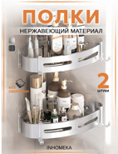 | 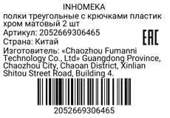 | полки треугольные с крючками пластик хром матовый 2 шт | полки треугольные с крючками пластик хром матовый 2 шт | 2052669306465 | 1800 | 8 | 14400 | 40 | 45 | 70×53×32 | 15.5 | 697.5 | 0.11872 | 5.3424 | Пластик塑料 | Хром铬色 |  | Комплект: 2 полки, 4 крепления, 4 крючка; Проверить качество: сварка, окраска, геометрия, без ржавчины 套装：2个置物架，4个固定件，4个挂钩；检查质量：焊接平整，喷漆均匀，尺寸准确，无生锈 | Скачать | Стандартная упаковка | Из контейнера/фуры: Контейнер 1
3 | 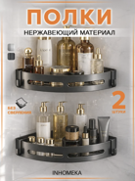 | 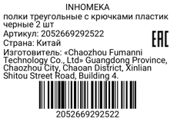 | полки треугольные с крючками пластик черные 2 шт | полки треугольные с крючками пластик черные 2 шт | 2052669292522 | 1800 | 6 | 10800 | 40 | 45 | 70×53×32 | 15.5 | 697.5 | 0.11872 | 5.3424 | Пластик塑料 | Черный黑色 |  | Комплект: 2 полки, 4 крепления, 4 крючка; Проверить качество: сварка, окраска, геометрия, без ржавчины 套装：2个置物架，4个固定件，4个挂钩；检查质量：焊接平整，喷漆均匀，尺寸准确，无生锈 | Скачать | Стандартная упаковка | Из контейнера/фуры: Контейнер 1

